집중선
안녕
좋아
아이콘 | 설명
 | 안녕
 | 좋아
싫어
 | 싫어
응
 | 응
아니
 | 아니
진짜?
 | 진짜?
아니다
 | 아니다
사랑해
 | 사랑해
감사
 | 감사
뭐라고?
 | 뭐라고?
흥
 | 흥
오오
 | 오오
미안
 | 미안
세상에
 | 세상에
퉤
 | 퉤
뭐해?
 | 뭐해?
인정?
 | 인정?
치킨!
 | 치킨!
우와
 | 우와
굳밤
 | 굳밤
뭐
 | 뭐
ㅋ
 | ㅋ
아앗
 | 아앗
헐
 | 헐

그리스신화
아이콘 | 설명
 | 예쁘지 않니?
 | 사랑해
 | 뭘 잘못했는데?
 | 그럼 이만
 | 제 탓은 아닌 거 같아요
 | 뉸누난나~♬
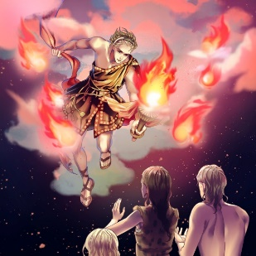 | 치킨이요~!
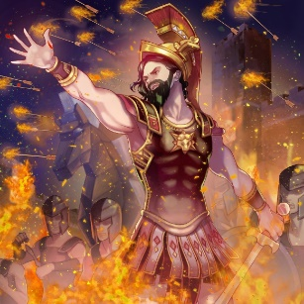 | 거절은 거절한다!!
 | 탕진잼~
 | (심한말)
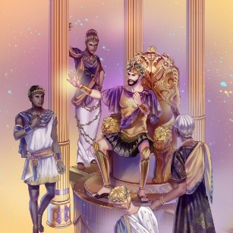 | 사달라!!
 | 알아서 하세요
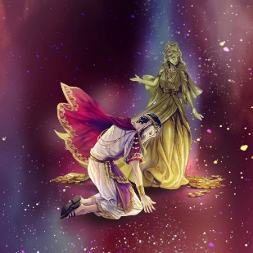 | 으흐어어어엉어엉
 | 걔럐섀 얘쨰럐걔~
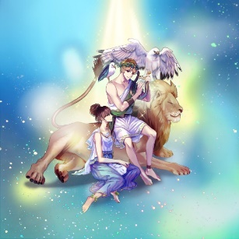 | 라면먹고 갈래?
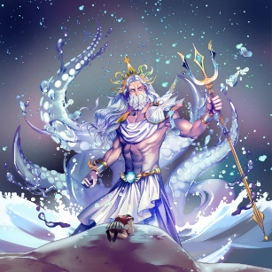 | 질러라!!!
 | 다시 말해볼래?
 | 한-심
 | …
 | 월척이로구나~
 | 하트 뿜뿜
 | 아우 씐나!
 | 오구오구~ 그래쪄요
 | 안사요 아저씨

